选品
日期 | 选品 | 图片 | 宣传 | 原因
2024-07-18 | BYJ240716009 | 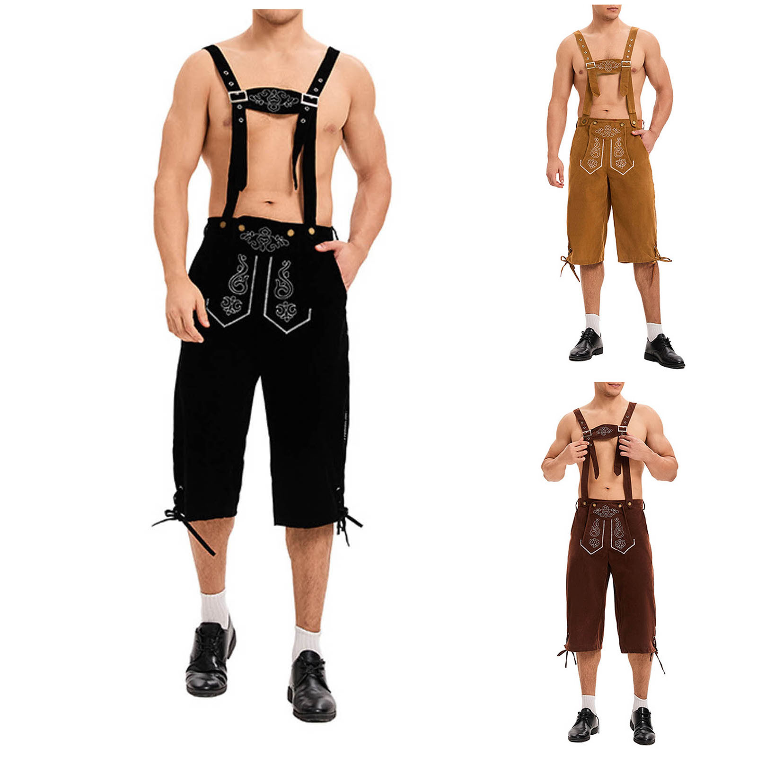 | [比心]德国啤酒节男士背带裤子派对聚会服饰三色五码 [爱意]现货速速[火][火][火]BYJ240716009[爱意][爱意][爱意] | 百度百科：慕尼黑啤酒节(The Munich Oktoberfest)又称“十月节”（Oktoberfest），起源于1810年10月12日，因在这个节日期间主要的饮料是啤酒，所以人们习惯性地称其为啤酒节。每年九月末到十月初在德国的慕尼黑举行，持续两周，到十月的第一个星期天为止，是慕尼黑一年中最盛大的活动。
2024-07-18 | LYZ240712003 |  |  | 百度百科：当前每年的数量维持在600万左右。其中很多游客都来自外国，主要来自意大利，美国，日本和澳大利亚。近些年来，啤酒节上新增了传统服饰游行，很多游客都穿上传统的皮裤和紧身连衣裙盛装加入到游行队伍。每届啤酒节要消费约600万升啤酒、50万只鸡、100头牛，同时为慕尼黑带来8.3亿欧元的收入。

